Bai1
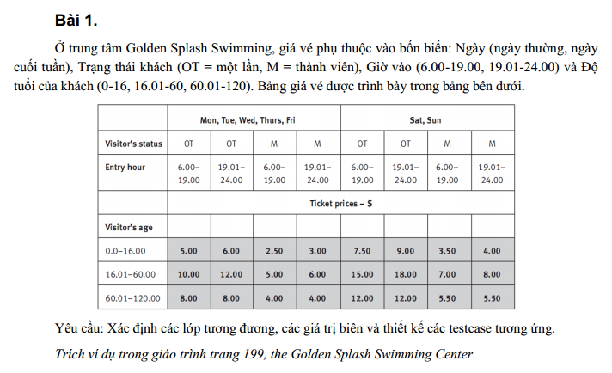
Condition | Valid Partition | Invalid Partition | Valid Boundary | Invalid Boundary
Ngày | {Mon, Tue,…, Fri} | Không thuộc {Mon, Tue,…, Sun}
 | {Sat, Sun} | Không nhập
Trạng thái khách | OT | Không thuộc {OT,M}
 | M | Không nhập
Giờ vào | [6.00, 19.00] | <6 | 6 | 5.59
 | [19.00, 24.00] | >24 | 19 | 24.1
 |  | Không nhập | 19.01
 |  | Không phải giờ | 24
Độ tuổi của khách hàng | [0, 16] | <0 | 0 | -0.01
 | [16.01, 60] | >120 | 16 | 120.01
 | [60.01, 120] | Không nhập | 16.01
 |  | Không phải số | 60
 |  |  | 60.01
 |  |  | 120

Type | # | Input |  |  |  | Expected Result
 |  | Ngày | Trạng thái khách | Giờ vào | Độ tuổi của khách hàng
Valid Partition | 1 | Mon | OT | 7 | 15 | 5
 | 2 | Sat | M | 20.3 | 40 | 8
 | 3 | Mon | OT | 7 | 65 | 8
Invalid Partition | 1 | dth | M | 14.25 | 24 | Thông báo lỗi: Ngày không thuộc {Mon, Tue,…, Sun}
 | 2 |  | OT | 9 | 45 | Thông báo lỗi: Ngày không được để trống
 | 3 | Wed | TH | 11.05 | 34 | Thông báo lỗi: Ngày không thuộc {OT,M}
 | 4 | Sat |  | 12.54 | 55 | Thông báo lỗi: Trạng thái khách không được để trống
 | 5 | Sat | OT | 5.33 | 52 | Thông báo lỗi: Giờ vào không được <6
 | 6 | Sat | OT | 25.25 | 52 | Thông báo lỗi: Giờ vào không được >24
 | 7 | Sat | OT |  | 52 | Thông báo lỗi: Giờ vào không được để trống
 | 8 | Sat | OT | 25.dth | 52 | Thông báo lỗi: Giờ vào nhập không đúng, không phải giờ
 | 9 | Mon | OT | 7 | -2 | Thông báo lỗi: Độ tuổi của khách hàng không được <0
 | 10 | Mon | OT | 7 | 123 | Thông báo lỗi: Độ tuổi của khách hàng không được >120
 | 11 | Mon | OT | 7 |  | Thông báo lỗi: Độ tuổi của khách hàng không được để trống
 | 12 | Mon | OT | 7 | fsdfsa4 | Thông báo lỗi: Độ tuổi của khách nhập không đúng, không phải số
Valid Boundary | 1 | Mon | OT | 6 | 0 | 5
 | 2 | Mon | OT | 19 | 16 | 5
 | 3 | Mon | OT | 19.01 | 16.01 | 12
 | 4 | Mon | OT | 24 | 60 | 12
 | 5 | Mon | OT | 6 | 60.01 | 8
 | 6 | Mon | OT | 6 | 120 | 8
Invalid Boundary | 1 | Mon | OT | 5.59 | 40 | Thông báo lỗi: Giờ vào không được <6
 | 2 | Mon | OT | 24.1 | 40 | Thông báo lỗi: Giờ vào không được >24
 | 3 | Mon | OT | 7 | -0.01 | Thông báo lỗi: Độ tuổi của khách hàng không được <0
 | 4 | Mon | OT | 7 | -120.01 | Thông báo lỗi: Độ tuổi của khách hàng không được >120

Bai2
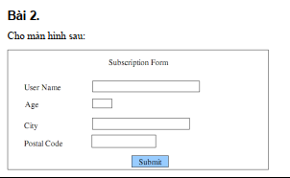
Condition | Valid Partition | Invalid Partition | Valid Boundary | Invalid Boundary
User Name | từ 6 đến 12 ký tự, bắt đầu bằng chữ cái và chỉ chứa chữ cái hoặc chữ số | >6 ký tự | 6 ký tự, bắt đầu bằng chữ cái và chỉ chứa chữ cái hoặc chữ số | 5 ký tự
 |  | >12 ký tự | 12 ký tự, bắt đầu bằng chữ cái và chỉ chứa chữ cái hoặc chữ số | 13 ký tự
 |  | Không bắt đầu bằng chữ cái
 |  | Không chỉ chứa chữ cái hoặc chữ số
 |  | Không nhập
Age | [18, 64] | <18 | 18 | 17
 |  | >64 | 64 | 65
 |  | Số thực
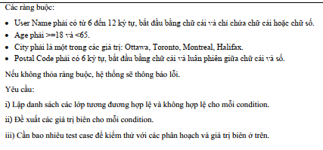
 |  | Chuỗi
 |  | Không nhập
City | {Ottawa, Toronto, Montreal, Halifax} | !{Ottawa, Toronto, Montreal, Halifax}
 |  | Không nhập
Postal Code | phải có 6 ký tự, bắt đầu bằng chữ cái và luân phiên giữa chữ cái và số | <6 ký tự |  | 5 ký tự
 |  | >6 ký tự |  | 7 ký tự
 |  | Không bắt đầu bằng chữ cái
 |  | Không luân phiên giữa chữ cái và chữ số
 |  | Không nhập

Type | # | Input |  |  |  | Expected Result
 |  | User Name | Age | City | Postal Code
Valid Partition | 1 | Hao0204 | 21 | Toronto | D0T2H4 | Submit thành công
Invalid Partition | 1 | Hao02 | 21 | Toronto | D0T2H4 | Thông báo lỗi: Use Name phải có ít nhất 6 ký tự
 | 2 | Hao0204Hao0204 | 21 | Toronto | D0T2H4 | Thông báo lỗi: Use Name không được nhiều hơn 12 ký tự
 | 3 | 0204Hao | 21 | Toronto | D0T2H4 | Thông báo lỗi: Use Name phải bắt đầu bằng chữ cái
 | 4 | &hao0204 | 21 | Toronto | D0T2H4 | Thông báo lỗi: chỉ được chứa chữ cái hoặc chữ số
 | 5 |  | 21 | Toronto | D0T2H4 | Thông báo lỗi: Use Name không được để trống
 | 6 | Hao0204 | 15 | Toronto | D0T2H4 | Thông báo lỗi: Age phải >=18
 | 7 | Hao0204 | 70 | Toronto | D0T2H4 | Thông báo lỗi: Age phải <65
 | 8 | Hao0204 | Abc | Toronto | D0T2H4 | Thông báo lỗi: Age phải là một số nguyên
 | 9 | Hao0204 | 24.5 |  | D0T2H4 | Thông báo lỗi: Age phải là một số nguyên
 | 10 | Hao0204 |  | Toronto | D0T2H4 | Thông báo lỗi: Age không được để trống
 | 11 | Hao0204 | 21 | ABCdef | D0T2H4 | Thông báo lỗi: City không thuộc {Ottawa, Toronto, Montreal, Halifax}
 | 12 | Hao0204 | 21 |  | D0T2H4 | Thông báo lỗi: City không được để trống
 | 13 | Hao0204 | 21 | Toronto | D0T2H | Thông báo lỗi: Postal Code phải có ít nhất 6 ký tự
 | 14 | Hao0204 | 21 | Toronto | D0T2H4D0T2H4D0 | Thông báo lỗi: Postal Code không được nhiều hơn 6 ký tự
 | 15 | Hao0204 | 21 | Toronto | 0T2H4T | Thông báo lỗi: Postal Code phải bắt đầu bằng chữ cái
 | 16 | Hao0204 | 21 | Toronto | DT0H2T | Thông báo lỗi: Postal Code phải luân phiên giữa chữ cái và chữ số
 | 17 | Hao0204 | 21 | Toronto |  | Thông báo lỗi: Postal Code không được để trống
Valid Boundary | 1 | Hao020 | 18 | Toronto | D0T2H4 | Submit thành công
 | 2 | Hao0204Hao02 | 64 | Toronto | D0T2H4 | Submit thành công
Invalid Boundary | 1 | Hao02 | 21 | Toronto | D0T2H4 | Thông báo lỗi: Use Name phải có ít nhất 6 ký tự
 | 2 | Hao0204Hao020 | 21 | Toronto | D0T2H4 | Thông báo lỗi: Use Name không được nhiều hơn 12 ký tự
 | 3 | Hao0204 | 17 | Toronto | D0T2H4 | Thông báo lỗi: Age phải >=18
 | 4 | Hao0204 | 65 | Toronto | D0T2H4 | Thông báo lỗi: Age phải <65
 | 5 | Hao0204 | 21 | Toronto | D0T2H | Thông báo lỗi: Postal Code phải có ít nhất 6 ký tự
 | 6 | Hao0204 | 21 | Toronto | D0T2H4T | Thông báo lỗi: Postal Code không được nhiều hơn 6 ký tự

Bai3
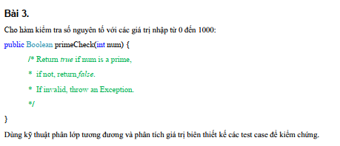
Condition | Valid Partition | Invalid Partition | Valid Boundary | Invalid Boundary
num | [0; 1000] và Là Số Nguyên Tố | <0 | 0 | -1
 | [0; 1000] và Không Là Số Nguyên Tố | >1000 | 1000 | 1001
 |  |  | 1
 |  |  | 2
 |  |  | 3

Type | # | Input | Expected Result
 |  | num
Valid Partition | 1 | 3 | TRUE
 | 2 | 8 | FALSE
Invalid Partition | 1 | -2 | Exception
 | 2 | 1024 | Exception
Valid Boundary | 1 | 0 | FALSE
 | 2 | 1000 | FALSE
 | 3 | 1 | FALSE
 | 4 | 2 | TRUE
 | 5 | 3 | TRUE
Invalid Boundary | 1 | -1 | Exception
 | 2 | 1001 | Exception

Bai4
Condition | Valid Partition | Invalid Partition | Valid Boundary | Invalid Boundary
n | >=1582, không chia hết cho 4 | <1582 | 1582 | 1581
 | >=1582, chia hết cho 4 nhưng không chia hết cho 100 | >2147483647 | 2147483647 | 2147483648
 | >=1582, chia hết cho 100 nhưng không chia hết cho 400
 | >=1582, chia hết cho 400
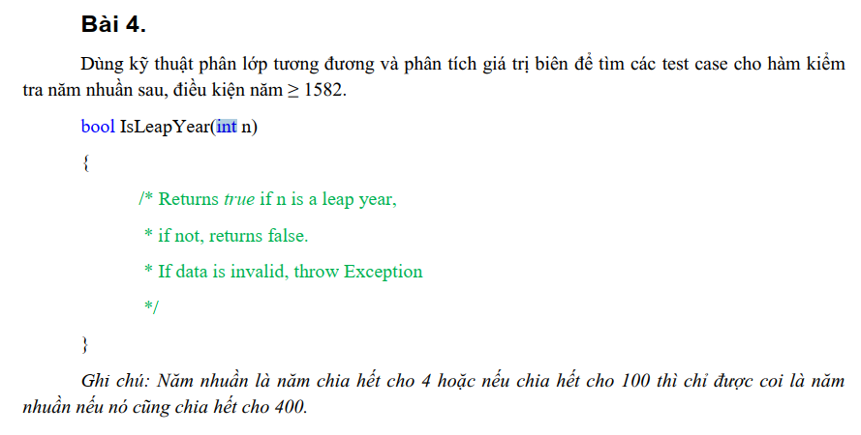

Type | # | Input | Expected Result
 |  | n
Valid Partition | 1 | 1583 | FALSE
 | 2 | 1604 | TRUE
 | 3 | 1700 | FALSE
 | 4 | 2000 | TRUE
Invalid Partition | 1 | 1580 | Exception
 | 2 | 2147483649 | Exception
Valid Boundary | 1 | 1582 | FALSE
 | 2 | 2147483647 | FALSE
Invalid Boundary | 1 | 1581 | Exception
 | 2 | 2147483648 | Exception

Bai5
Condition | Valid Partition | Invalid Partition | Valid Boundary | Invalid Boundary
sbin | gồm các giá trị 0 và 1 | không chỉ gồm các giá trị 0 và 1 | chỉ chứ 1 ký tự giá trị 1
 |  | rỗng | chỉ chứ 1 ký tự giá trị 0

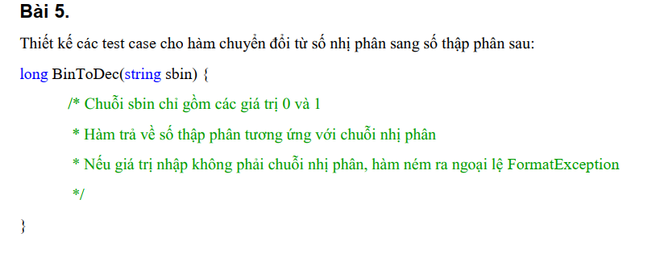

Type | # | Input | Expected Result
 |  | sbin
Valid Partition |  | 1110 | 14
Invalid Partition |  | 110h | FormatException
 |  |  | FormatException
Valid Boundary |  | 1 | 1
 |  | 0 | 0

Bai6
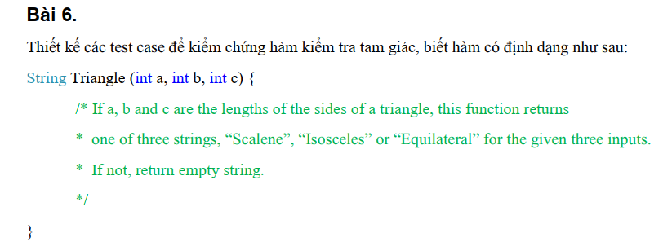
Condition | Valid Partition | Invalid Partition | Valid Boundary | Invalid Boundary
a | >0 | <=0 | 1 | 0
b | >0 | <=0 | 1 | 0
c | >0 | <=0 | 1 | 0
loại tam giác | tam giác thường
 | tam giác cân
 | tam giác đều

Type | # | Input |  |  | Expected Result
 |  | a | b | c
Valid Partition | 1 | 3 | 4 | 5 | Scalene
 | 2 | 4 | 4 | 5 | Isosceles
 | 3 | 4 | 4 | 4 | Equilateral
Invalid Partition | 1 | -3 | 4 | 5 | empty string
 | 2 | 3 | -4 | 5 | empty string
 | 3 | 3 | 4 | -5 | empty string
Valid Boundary | 1 | 1 | 1 | 1 | Equilateral
Invalid Boundary | 1 | 0 | 4 | 5 | empty string
 | 2 | 3 | 0 | 5 | empty string
 | 3 | 3 | 4 | 0 | empty string

Bai7
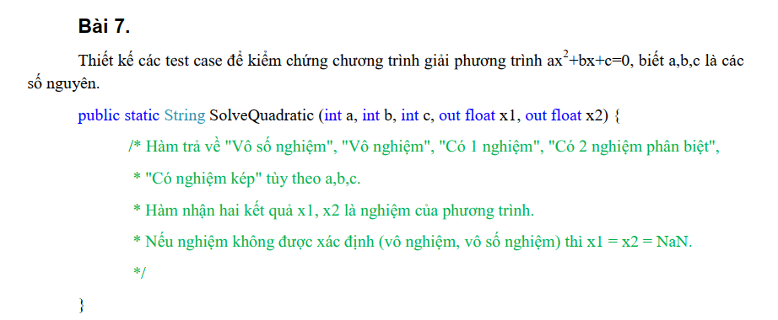
Condition | Valid Partition | Invalid Partition | Valid Boundary | Invalid Boundary
a | số nguyên | số thực
 |  | chuỗi
b | số nguyên | số thực
 |  | chuỗi
c | số nguyên | số thực
 |  | chuỗi
Phương trình | vô số nghiệm
 | vô nghiệm
 | có 1 nghiệm
 | có 2 nghiệm phân biệt
 | có nghiệm kép

Type | # | Input |  |  | Ouput |  | Expected Result
 |  | a | b | c | x1 | x2
Valid Partition |  | 0 | 0 | 0 |  |  | vsn
 |  | 0 | 0 | 1 |  |  | vn
 |  |  |  |  |  |  |  | a=0, b=0, c=1 | a=0, b=0, c=0 | a=0, b=0, c=0 | a=0, b=0, c=0
 |  |  |  |  |  |  |  | Vô số nghiệm | a=0, b=5, c=0 | a=0, b=5, c=10 | a=0, b=5, c=0 | a=0, b=5, c=10
 |  |  |  |  |  |  |  | Có 1 nghiệm | a=0, b=1, c=1 | a=0, b=1, c=-10 | a=0, b=1, c=0 | a=0, b=1, c=10
 |  |  |  |  |  |  |  | Có nghiệm kép | a=1, b=2, c=1 | a=2, b=4, c=2 | a=1, b=2, c=1 | a=2, b=4, c=2
 |  |  |  |  |  |  |  | Có 2 nghiệm phân biệt | a=1, b=5, c=6

Bài 8
Condition | Valid Partition | Invalid Partition | Valid Boundary | Invalid Boundary
chiSoCu | [0;chiSoMoi] | <0 | 0 | -1
 |  | >chiSoMoi | chiSoMoi | chiSoMoi+1

chiSoMoi | >=0 và >=chiSoCu | <0 | 0 | -1
 |  | <chiSoCu | chiSoCu | chiSoCu-1
Tiêu thụ(chiSoMoi-chiSoCu) | [0;50] |  | 0

 | [51;100] |  | 50
 | [101;200] |  | 51
 | [201;300] |  | 100
 | [301;400] |  | 101
 | >=401 |  | 200
 |  |  | 201
 |  |  | 300
 |  |  | 301
 |  |  | 400
 |  |  | 401

Type | # | Input |  | Expected Result
 |  | chiSoCu | chiSoMoi
Valid Partition | 1 | 25 | 50 | 40810
 | 2 | 25 | 100 | 123777.5
 | 3 | 25 | 200 | 313280
 | 4 | 25 | 300 | 547360
 | 5 | 25 | 400 | 815512.5
 | 6 | 25 | 500 | 1097772.5
Invalid Partition | 1 | 0 | 0 | 0
 | 2 | 1 | 51 | 81620
 | 3 | 1 | 52 | 83306.3
 | 4 | 1 | 101 | 165935
 | 5 | 1 | 102 | 167899.6
 | 6 | 1 | 201 | 362395
 | 7 | 1 | 202 | 364861.2
 | 8 | 1 | 301 | 609015
 | 9 | 1 | 302 | 611768.3
 | 10 | 1 | 401 | 884345
 | 11 | 1 | 402 | 887190.7
Valid Boundary | 1 | 0 | 0 | 0
 | 2 | 2147483647 | 2147483647 | 0
Invalid Boundary | 1 | -1 | 20 | -1
 | 2 | 21 | 20 | -1
 | 3 | 25 | -1 | -1

